Sheet1
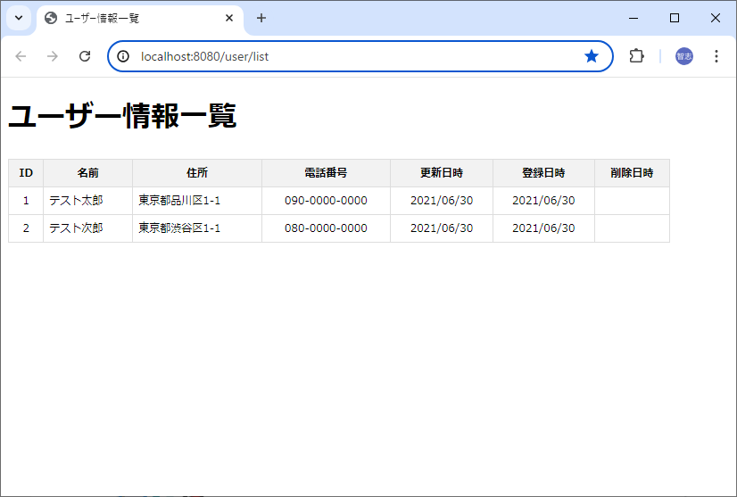
Java + SpringBoot + MySQL 開発環境構築（Eclipse）

１． | Eclipse のインストール
 |  | 以下サイトの手順で実施
 |  | https://medium-company.com/eclipse%e3%81%ae%e3%82%a4%e3%83%b3%e3%82%b9%e3%83%88%e3%83%bc%e3%83%ab%e6%89%8b%e9%a0%86/

２． | SpringBoot の開発環境構築
 |  | 以下サイトの手順で実施
 |  | https://medium-company.com/sts%E3%82%A4%E3%83%B3%E3%82%B9%E3%83%88%E3%83%BC%E3%83%AB%E6%89%8B%E9%A0%86/

３． | MySQL のインストール
 |  | 以下サイトの手順で実施
 |  | https://medium-company.com/mysql%e3%81%ae%e3%82%a4%e3%83%b3%e3%82%b9%e3%83%88%e3%83%bc%e3%83%ab%e6%89%8b%e9%a0%86/

４． | プロジェクトのインポート

 | ４－１． | [プロジェクト・エクスプローラー] → 右クリック → [インポート]

 | ４－２． | [一般] → [既存プロジェクトをワークスペースへ] → [次へ]
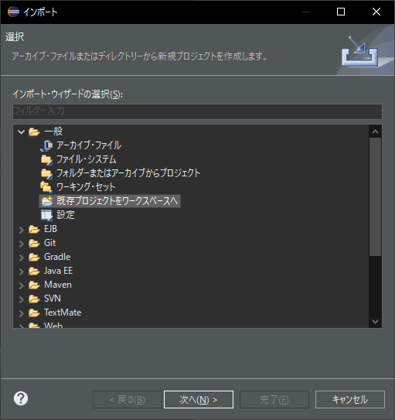

 | ４－３． | ルート・ディレクトリの選択[参照] → workspace を選択 → プロジェクト[springSample]にチェックオン → [完了]
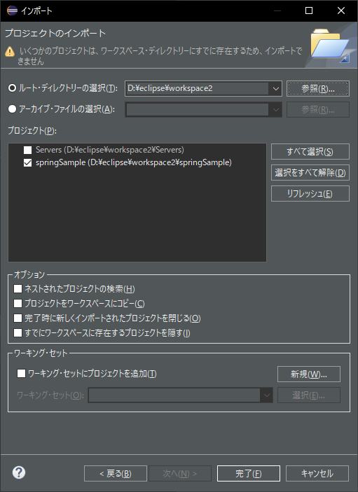

 | ４－４． | ビルド完了後、エラーが出なければ問題なし
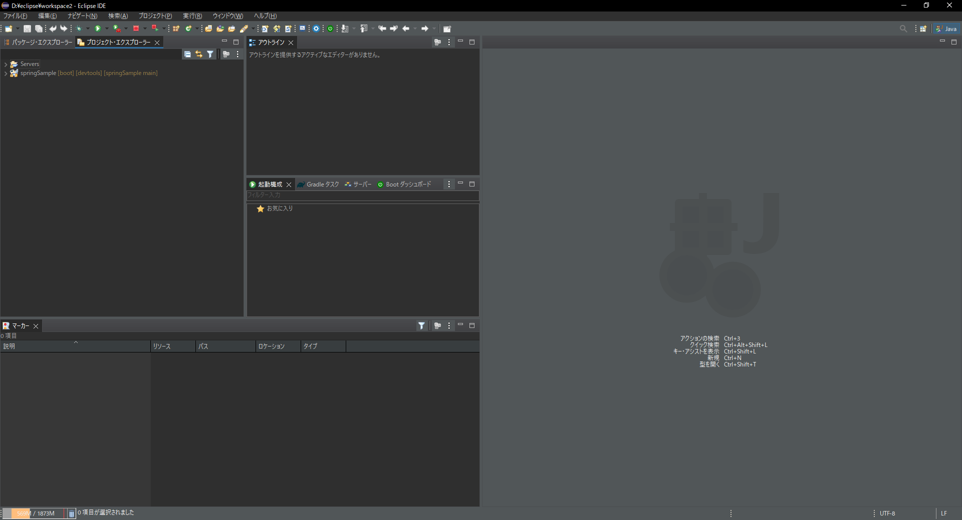

 | ４－５． | プロジェクト上で[右クリック] → [実行] → [Spring Boot アプリケーション] → サーバー起動
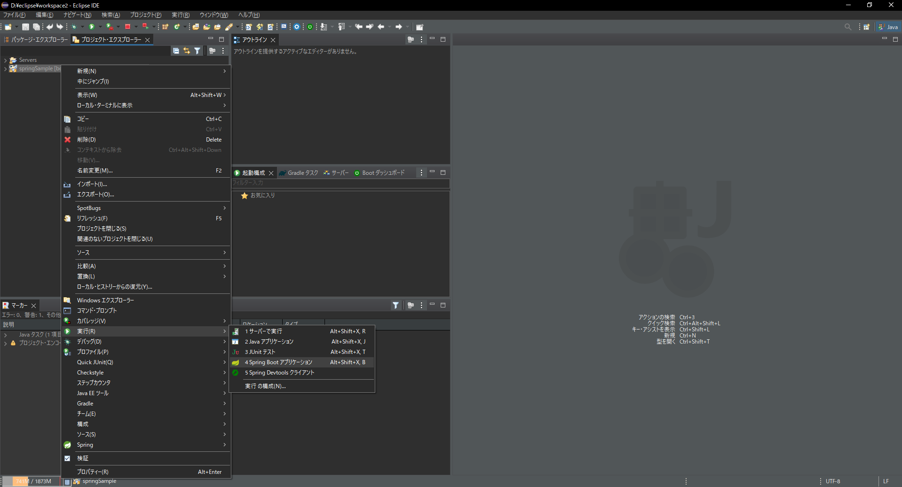

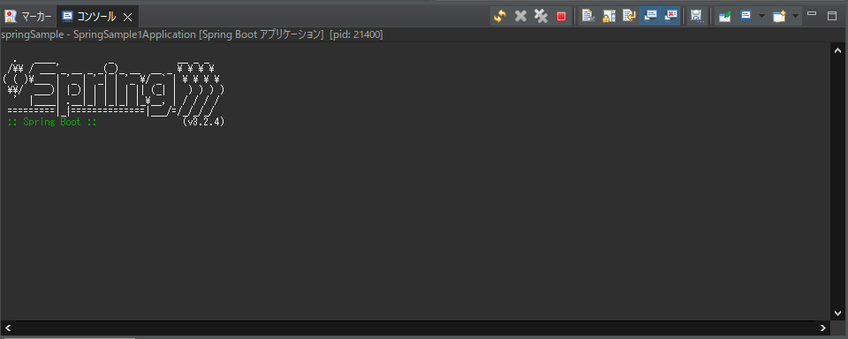

 | ４－６． | 以下 URL へアクセスして「ユーザー情報一覧」が表示されたら完了
 |  | http://localhost:8080/user/list

